工作表1
1.請在500字內，敘述你適合這工作的原因，並註明會哪項程式語言以及實際運用的經驗。
我喜歡做遊戲，不只在公司會做遊戲，回家也有學習程式跟美術，並跟朋友開發遊戲且上架到googlePlay上(累積快4萬多快5萬下載)，在公司工作也累積不少開發經驗，擔任過維護中的企劃與開發中專案的企劃，也擔任過短暫時間的程式，因為企劃、程式、美術都有點概念，最重要的是有自己想法但脾氣好也有跟不同領域的人溝通的經驗，因此我覺得適合擔任遊戲企劃。 關於程式語言，本身不是相關科系畢業，但是有在家學習C#、php、mysql，另外曾經學習過javascript製作cocos2Dlite遊戲(但都忘得差不多了)，主要擅長使用C#來製作unity2D遊戲(我的人力銀行、怪獸跑跳碰、百家樂、老虎機、NeonShooter、30secHero及其他小遊戲)，並串一些API(admob, kongregate平台Api, Google IAP)但是都是屬於獨立作業，所以沒有跟其他程式合作的經驗，合作上沒那麼有經驗但對程式還算是有概念。 | 414

2.請說明若要建構一款遊戲（或遊戲中某個系統）的數值，需要經過哪些步驟？有哪些地方需要特別留意？
數值設計我覺的是很困難的部分，即使是簡單戰鬥也要考慮滿多因素的，若先假設要設計的只有戰鬥打出來的傷害數值，我會先初步了解以下的條件後才開始設計數值跟公式

1.數值表現
數值表現是要考慮玩家可能會喜歡看到扣血時的表現，有些玩家喜歡數字較小的 -31hp但有些玩家喜歡看到像是-231564這種很高位數的血量，所以要大概了解玩家喜好後去規劃。

2.規則走向
例如遊戲中有沒有屬性、職業等相剋或是技能傷害加乘等規則，或是否要讓強的玩家一定不會打輸弱的玩家，比如技術成面佔多少、數值面佔多少、運氣成分佔多少。

3.極端值
數值表現也要考慮到各種極端值，遊戲中的最高傷害(例如:滿裝打無裝備可以造成的傷害)，反之最低傷害也要考慮，並依據上下限去設計中間數值裁示玩家正常值，盡量避免沒想到玩家會成長到這麼強的狀況出現

4.成長因素
規劃各種可能的成長因素，再依據這些成長因素來規劃每項成長該佔多少比重，例如裝備影響的攻擊要佔玩家整體成長的30%之類的，規劃出每項成長因素佔的比例後才可以知道裝備數值要給多少

5.一個玩家平均的遊玩周期
考慮到遊戲規模，如果是小型遊戲，玩家預計只玩8小時，那就要設計8小時適合的遊戲數值，如果是1年，那就要設計1年適合的遊戲數值，舉例來說，若是預計玩家每天玩1小時的手遊，希望玩家把一位腳色培養到封頂需要1個月的農素材時間，那數值成長就盡可能規劃在1個月內都明顯看得出變化的數值，這樣玩家在成長過程中會比較有成就感。盡量避免裝了裝備但成長過小所以看不出差異或是裝了裝備就從超爛變超級強的極端差距的情形。

6.其他因素
除了以上幾個要素外，還有很多要考慮的，像是屬性相剋、職業、未來追加的強化系統、PVP&PVE平衡等都很重要

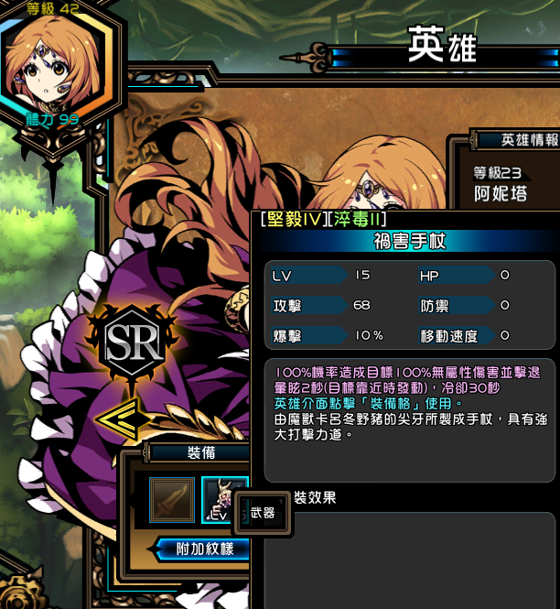
3.在自己玩過的遊戲中，分析一個你認為最有趣的遊戲系統，並加以改良為理想中的版本。（也可自行設計全新的遊戲系統）
我很喜歡洛克人中打死BOSS會獲得對應技能的玩法，我認為玩家很喜歡這類型的系統，但以洛克人的例子來說，變化還是不夠滿足現在胃口養大的玩家，且對開發方不只製作上麻煩且運用在大型多人遊戲上也有玩家只看懶人包，只想獲得某項技能(PVP較強)導致其他技能開發方都白花時間的問題。 我想法是可以改良後運用在公司遊戲專案上，並試試看玩家的接受度。關卡中約每幾關就有一位BOSS，例如BOSS卡呂冬野豬有一個招牌技能(例如擊退衝撞)，殺死BOSS後會獲得素材(例如野豬牙)，用素材製作出來的裝備就擁有擊退技能，並讓裝備有附魔強化的功能(一樣是運用BOSS素材來附魔)，這樣一來組合的變化性就比較大，最後如果玩家都著重喜愛某樣裝備時再慢慢buff其他較不偏好的裝備來控制整體的平衡。 | 
好處是: 1.BOSS有招牌技能，所以每次玩家看到這隻卡呂冬野豬就意識到要怎麼去對抗(EX例如卡呂冬野豬會擊退衝撞，因此玩家要趁衝撞後BOSS自身暈眩時攻擊BOSS)，這樣無形中也增加玩家對BOSS的印象且通關後會有成就感 2.獲得素材後做出來的技能符合BOSS的形象(穿了會發動擊退的手杖) 3.玩家對裝備跟BOSS會有聯想，能幫助記憶也讓玩家有討論的空間

